MCGS
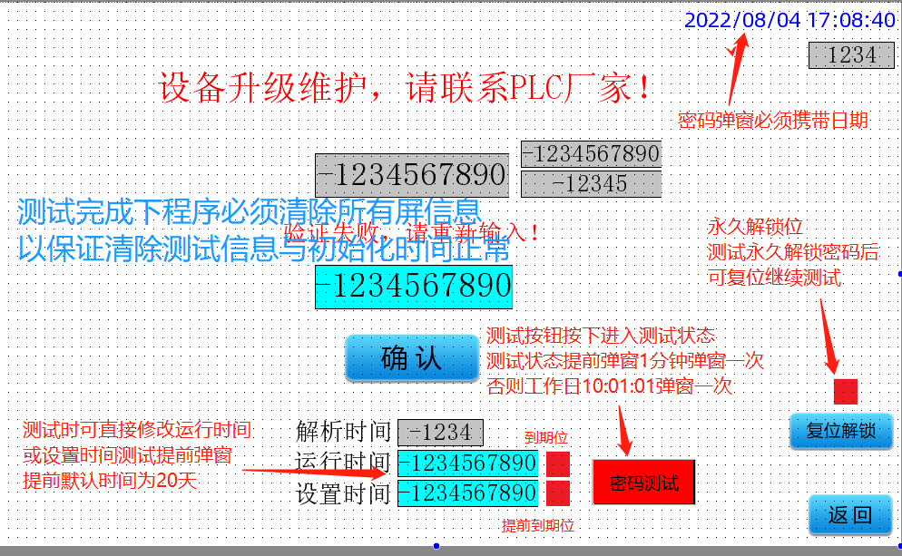
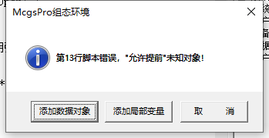
 |  |  | 密码宏复制及设置

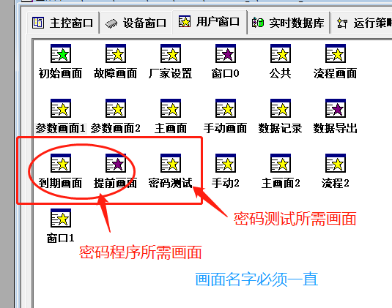
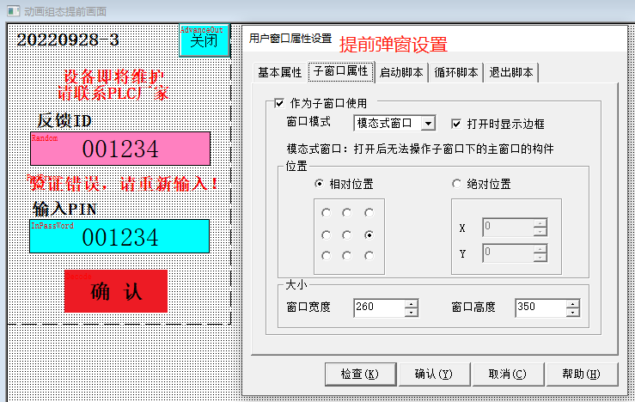
脚本复制注意以下几点
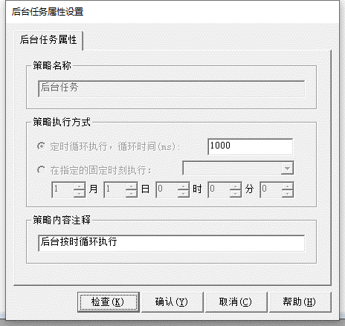

2：后台任务默认60000 需要改成1000 也就是1秒一次
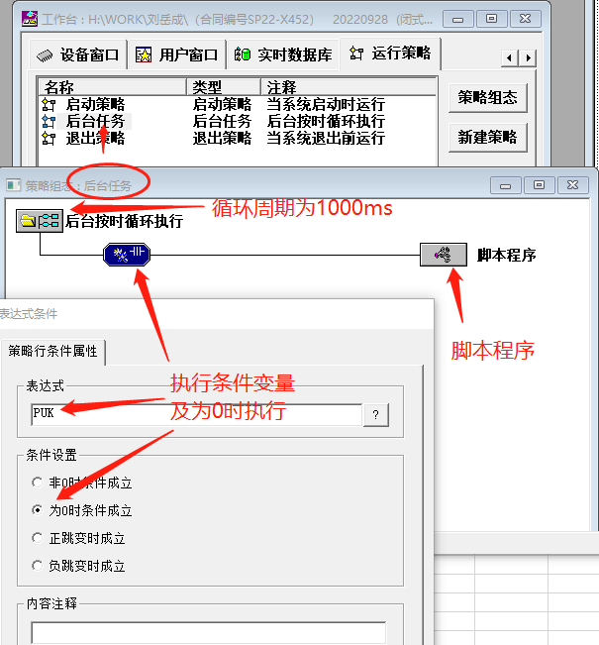

 | 密码程序所需变量

 | SetTime | 整数
 | InPassWord | 整数
 | ReletPWD | 整数
 | Random | 整数
 | TempRandom | 整数
 | RunTime | 整数
 | TempPwd | 整数
 | TempKey | 整数
 | Decode | 整数
 | ErrorTime | 整数
 | PUK | 整数
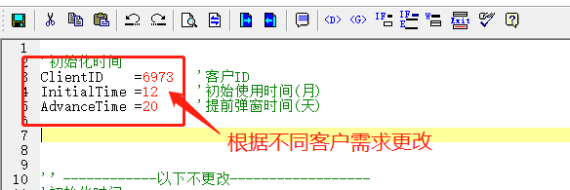
 | AdvanceOut | 整数
 | ExpireOut | 整数
 | ReletTime | 整数
 | PwdErroe | 整数
 | PwdTest | 整数

 | ClientID | 整数
 | AdvanceTime | 整数
 | InitialTime | 整数

 |  |  | 密码测试及测试注意事项

SiemansPLC
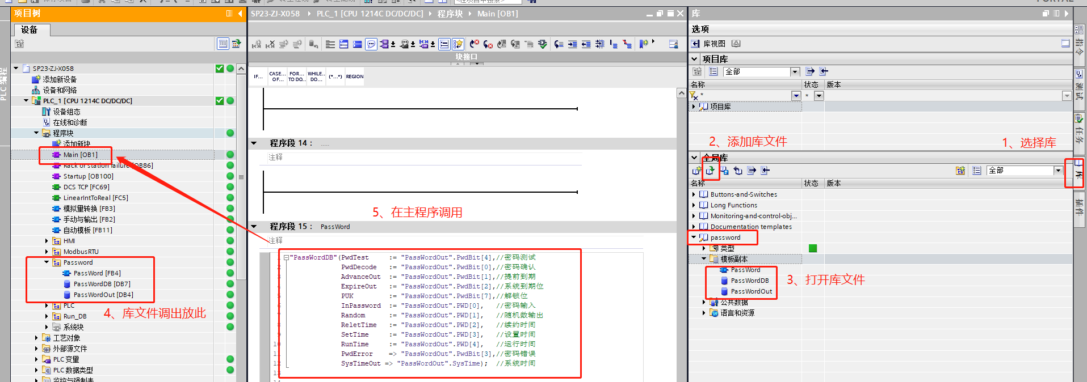

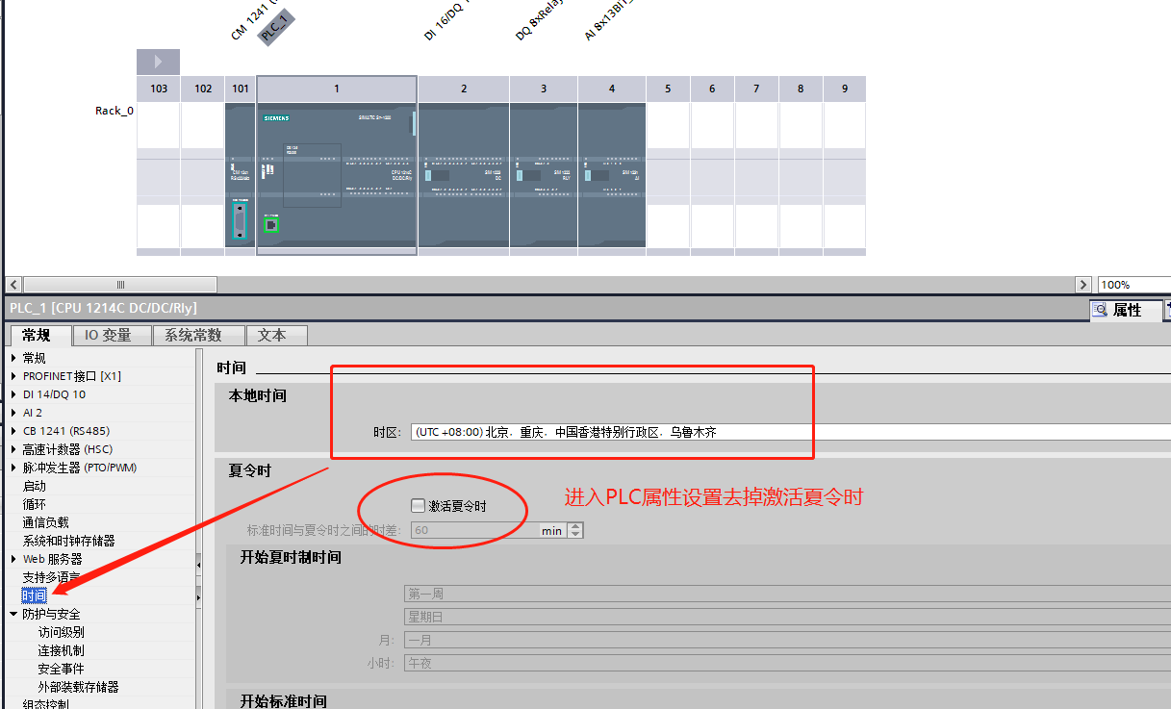
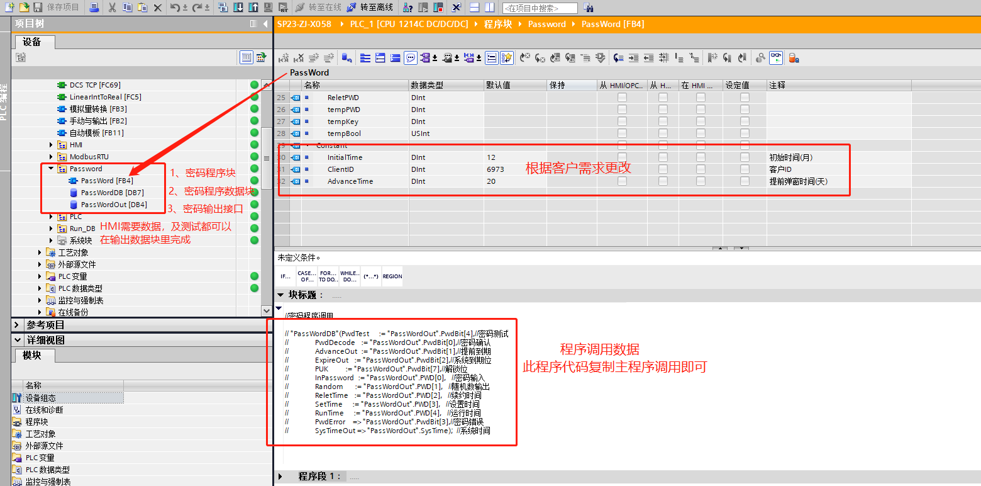

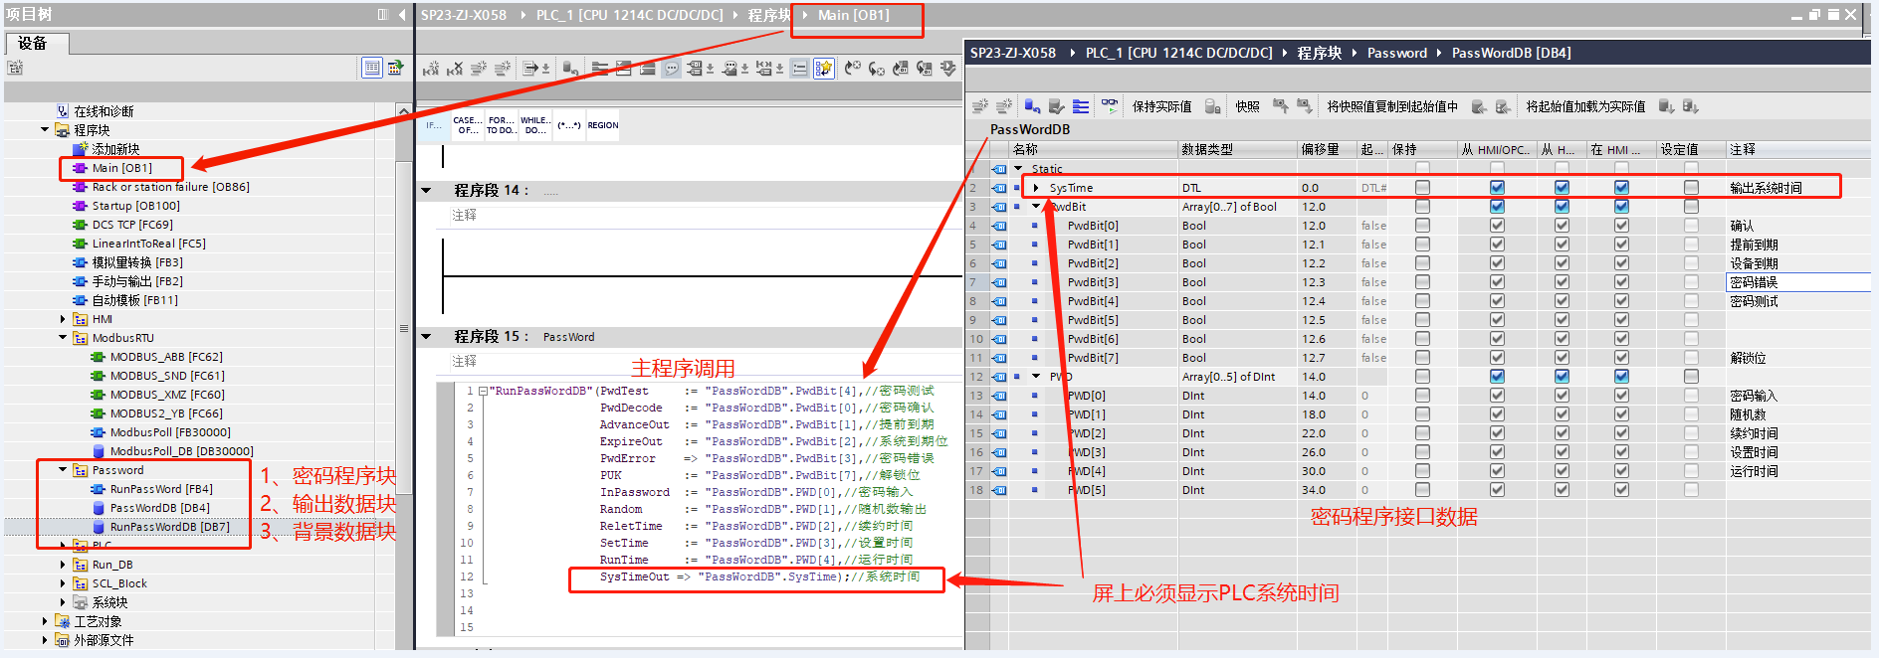

SiemensHMI
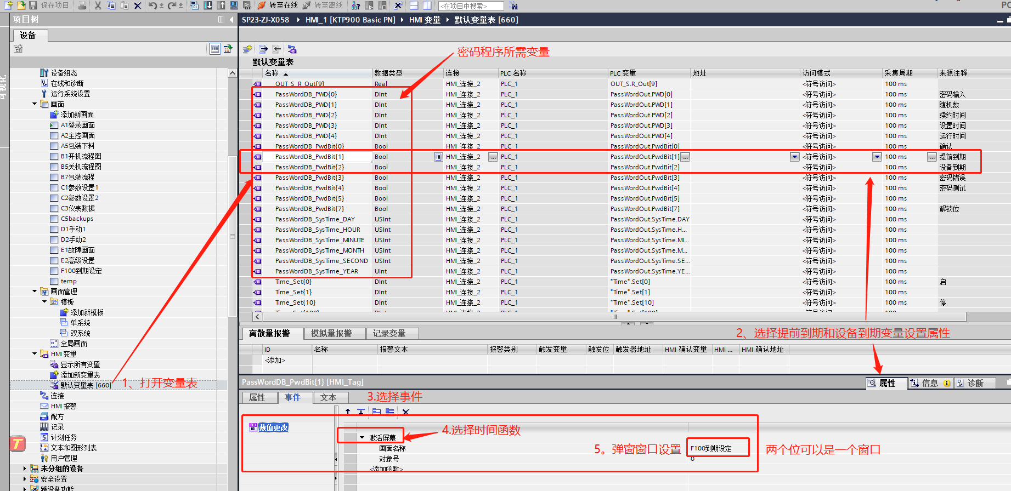
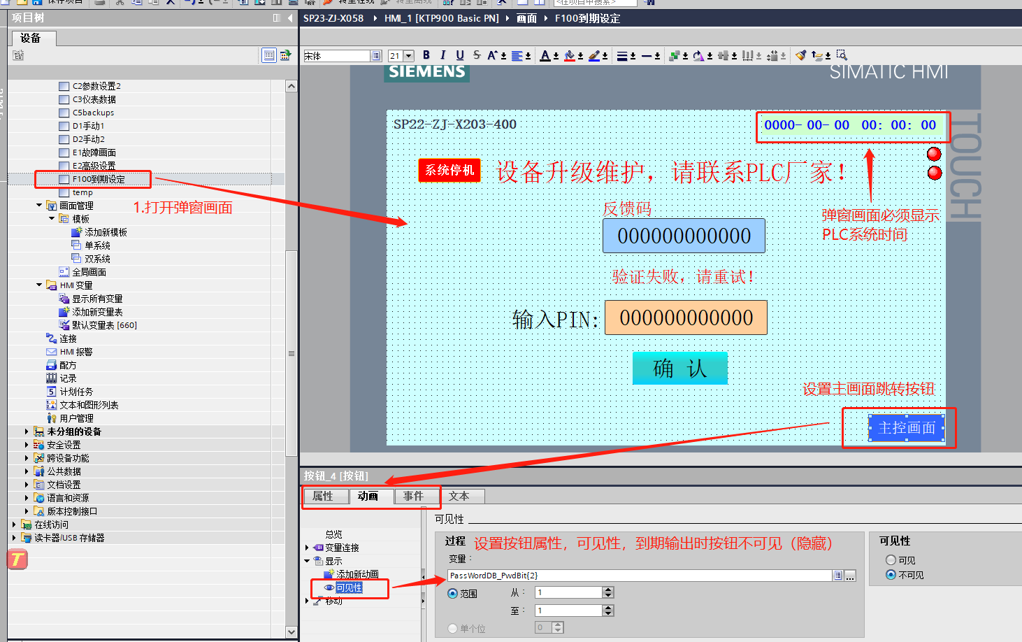
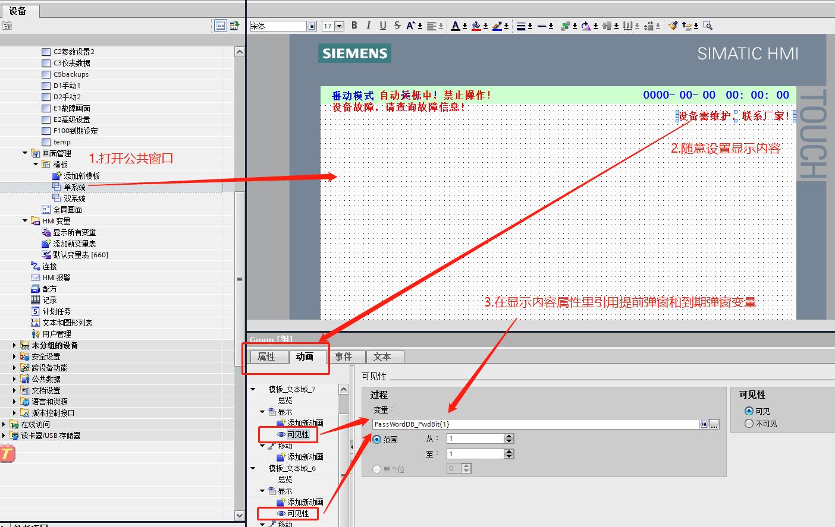
SmartLine 1000 IE V3,设置方法一样

Smart200
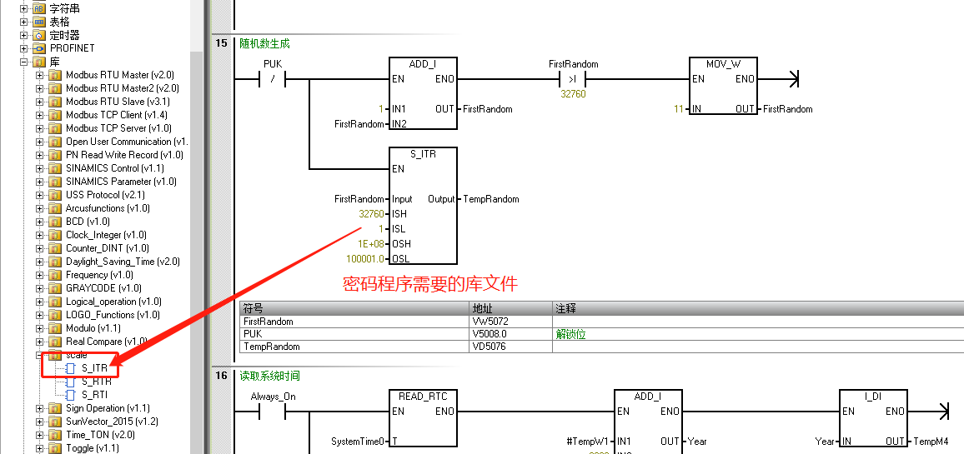
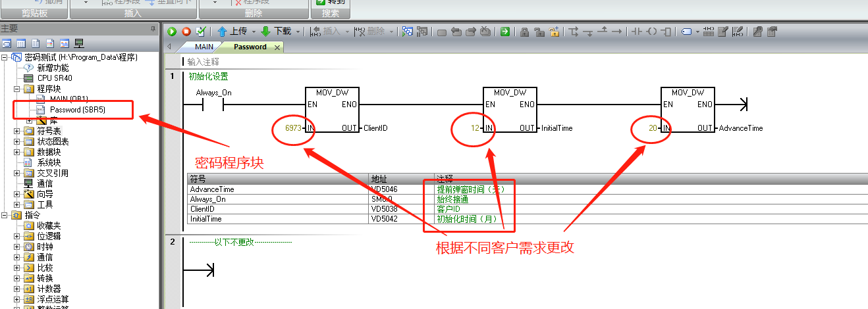
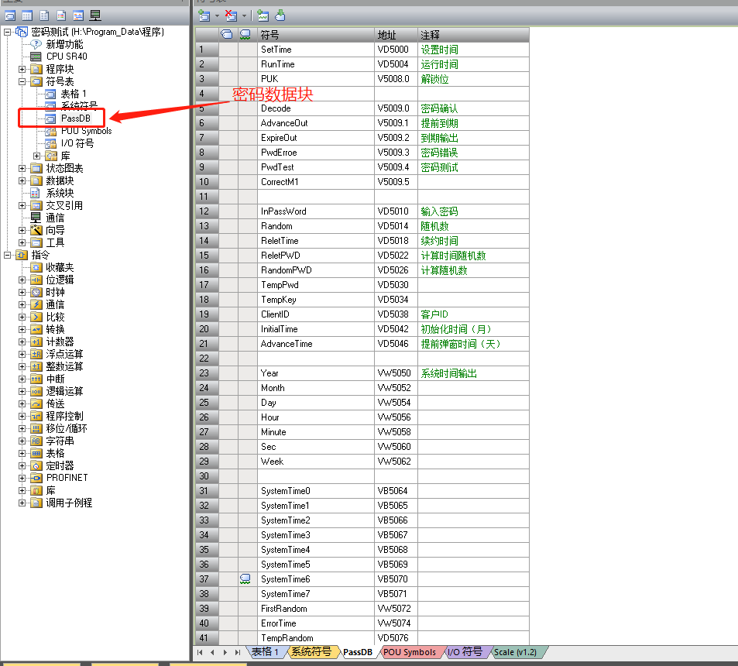
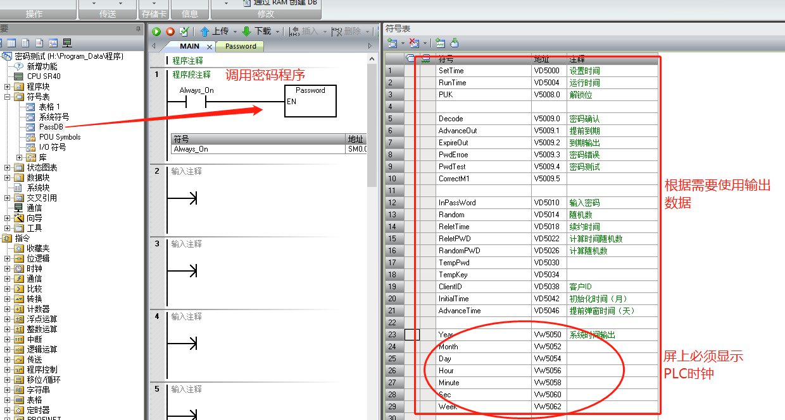
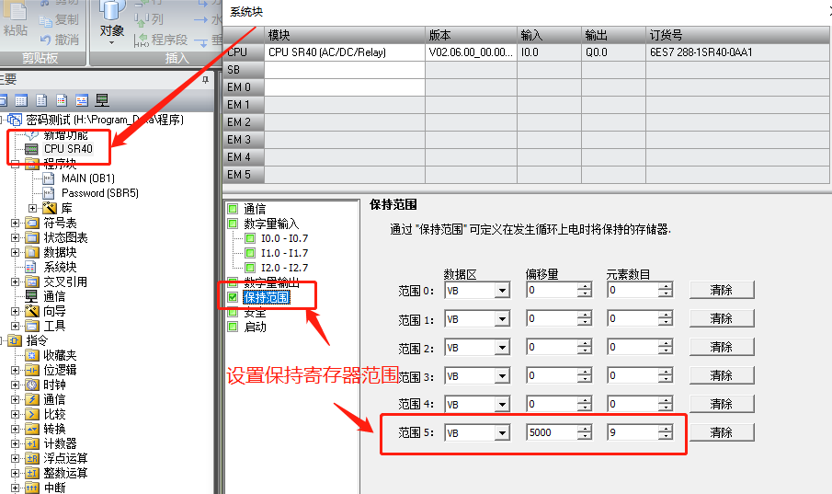
密码所需变量
SetTime | VD5000 | 设置时间
RunTime | VD5004 | 运行时间
PUK | V5008.0 | 解锁位

Decode | V5009.0 | 密码确认
AdvanceOut | V5009.1 | 提前到期
ExpireOut | V5009.2 | 到期输出
PwdErroe | V5009.3 | 密码错误
PwdTest | V5009.4 | 密码测试
CorrectM1 | V5009.5

InPassWord | VD5010 | 输入密码
Random | VD5014 | 随机数
ReletTime | VD5018 | 续约时间
ReletPWD | VD5022 | 计算时间随机数
RandomPWD | VD5026 | 计算随机数
TempPwd | VD5030
TempKey | VD5034
ClientID | VD5038 | 客户ID
InitialTime | VD5042 | 初始化时间（月）
AdvanceTime | VD5046 | 提前弹窗时间（天）

Year | VW5050 | 系统时间输出
Month | VW5052
Day | VW5054
Hour | VW5056
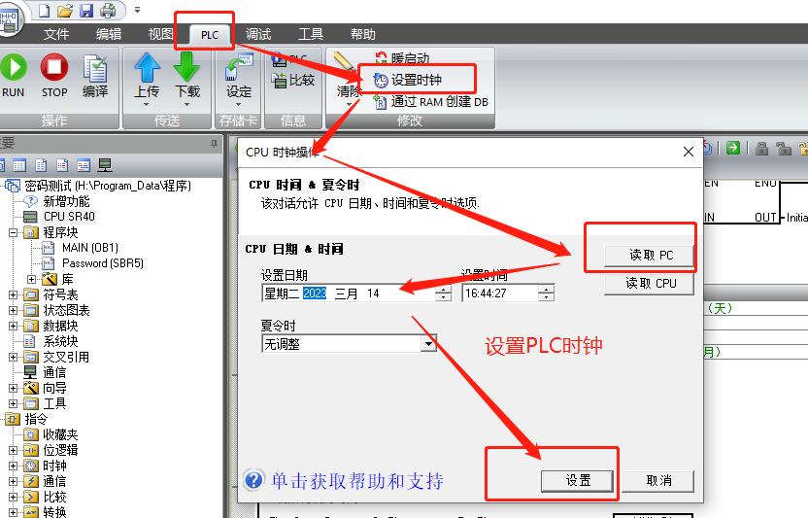
Minute | VW5058
Sec | VW5060
Week | VW5062

SystemTime0 | VB5064
SystemTime1 | VB5065
SystemTime2 | VB5066
SystemTime3 | VB5067
SystemTime4 | VB5068
SystemTime5 | VB5069
SystemTime6 | VB5070
SystemTime7 | VB5071
FirstRandom | VW5072
ErrorTime | VW5074
TempRandom | VD5076
TempM1 | VD5080 | 提前时间 S
TempM2 | VD5084
TempM3 | VD5088
TempM4 | VD5092
TempM5 | VD5096

维纶
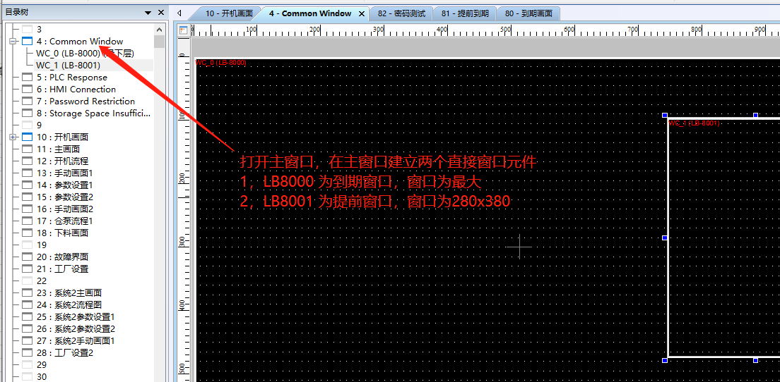
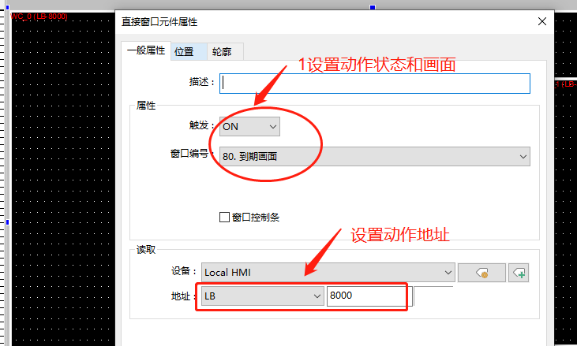
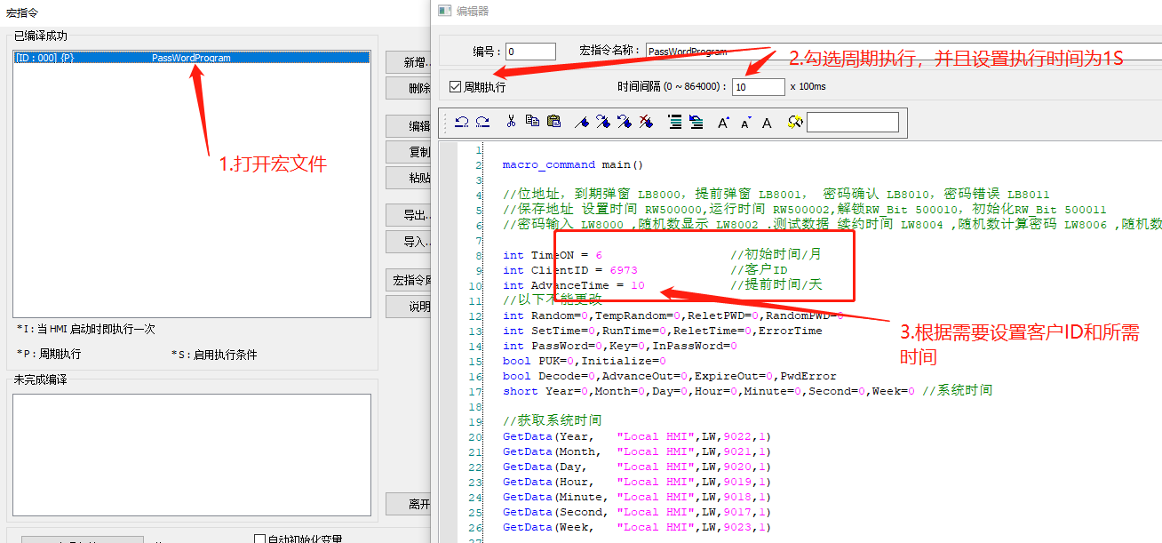
//位地址，到期弹窗 LB8000，提前弹窗 LB8001， 密码确认 LB8010，密码错误 LB8011
//保存地址 设置时间 RW500000,运行时间 RW500002,解锁RW_Bit 500010，初始化RW_Bit 500011
//密码输入 LW8000 ,随机数显示 LW8002 .测试数据 续约时间 LW8004 ,随机数计算密码 LW8006 ,随机数时间计算密码，LW8008

 | 维纶屏：80：到期画面，81：提前到期，82：测试画面

施耐德
